租售信息
厂房出售案例 |  |  |  |  |  |  |  | 厂房出租案例
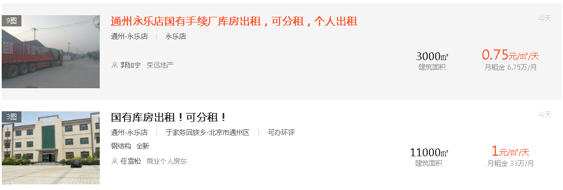

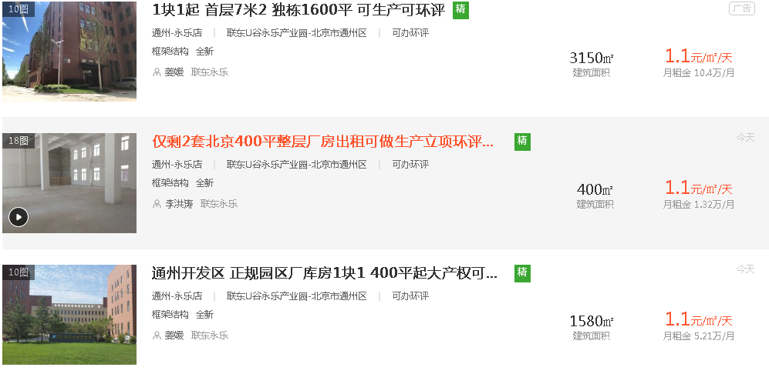

造价取值参考

 |  |  |  |  | 1层7米，2.3层7.5米

 |  |  |  |  | 13米

物业租赁情况
序号 | 承租方 | 租期 | 租赁面积 | 租金不含税 | 租金含税价 | 租金含税含物业费 | 递增
1 | 顺丰 | 2019-11-16至2022-11-15 | 6830.39 | 1.139 | 1.242 | 1.759 | 无递增
2 | 一商 | 2018-12-11至2021-12-10 | 17005.17 | 1.05 | 1.05 | 1.5 | 3.80%
3 | 现代 | 2019-2-1至2022-1-31 | 6026.8 | 1.08 | 1.19 | 1.67 | 4.60%
4 | 安吉 | 2019-5-25至2022-5-24 | 2913.4 | 1.15 | 1.25 | 1.73 | 4.30%
5 | 顺丰 | 2020-11-20至2020-11-20 | 4292.84 | 1.139 | 1.242 | 1.759
6 | 京讯 | 2020-11-1至2020-12-31 | 11668.94 | 1.146 |  | 1.637
7 | 京讯 | 2020-10-25至2020-11-26 | 5803.71 | 1.146 |  | 1.637 | 意向合同，尚未签订盖章
合计 |  |  | 54541.25

